상품제안서
하드커버 메모함 85X85mm | 상품코드: F08622

 |  |  |  |  |  |  | 02-412-0044 | www.easy1.co.kr
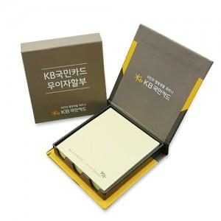

【상세/제작정보】 | *하드커버 양면칼라인쇄 *기본100매 *포스트잇원단 선택가능 *OPP포장

【인쇄/포장옵션】 | 풀칼라 / OPP(비닐)

【공급단가】 | 수량 | 1,000~ | 2,000~ | 3,000~ | 5,000~ | 10,000~
*VAT별도 | 단가 | 1,520원 | 1,460원 | 1,410원 | 1,350원 | 1,320원

【상품 URL】 | http://www.easy1.co.kr/src/goods_detail.php?gdno=8622

